界面&功能
界面相关 |  |  |  | 功能规则

功能入口
主界面点击福利图标打开
福利签到界面

1
2
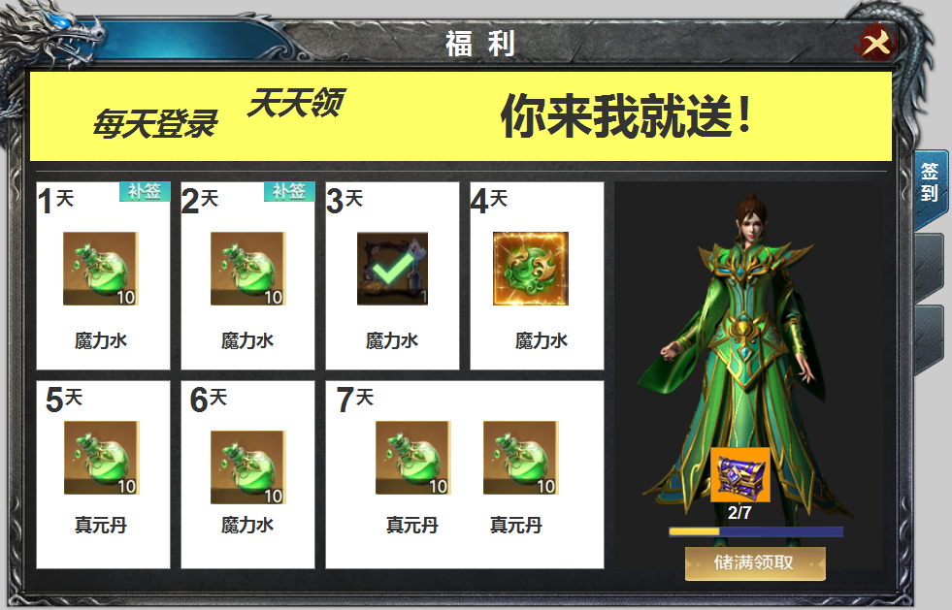
3
 |  |  | 美术需求 |  | 功能规则
 | 1 | 标题栏 |  | 1 | 标题栏
 | 2 | 关闭按钮 |  | 2 | 关闭按钮
 | 3 | 原图及美术字 |  | 3 | 原画及文字
 | 4 | 签到栏 |  | 4 | 领取详情
 |  | ▶ | 框体，补签，icon底框，已领取的√。 |  | ▶ | 显示道具icon，天数，补签。领取完的√表示。
 |  | ▶ | 待领取的显示icon特效 |  | ▶ | 点击框体相当于按钮，可补签的弹出二级窗。
4
5
 | 5 | 原画及领取宝箱 |  |  |  | 可领取的直接领取，领取完的点击显示提示：已领取。
 |  | ▶ | 宝箱图标，背景原画，领取按钮，进度条。 |  | ▶ | 待领取的图标显示特效，点击领取后变为√。
 | 6 | 页签 |  | 5 | 原画展示及节点奖励
 |  | ▶ | 一级页签有选中状态 |  | ▶ | 此处为每签到10次可额外领取一个宝箱，下方显示进度条，
 |  |  |  |  | ▶ | 按钮显示为储满领取，储满后显示领取按钮，宝箱的框底有特效。领取完后显示下一个进度条和储满领取。
6
 |  |  |  | 6 | 一级页签有选中状态

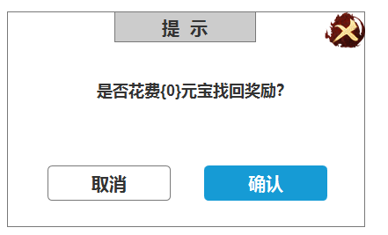

福利在线奖励界面
2
1
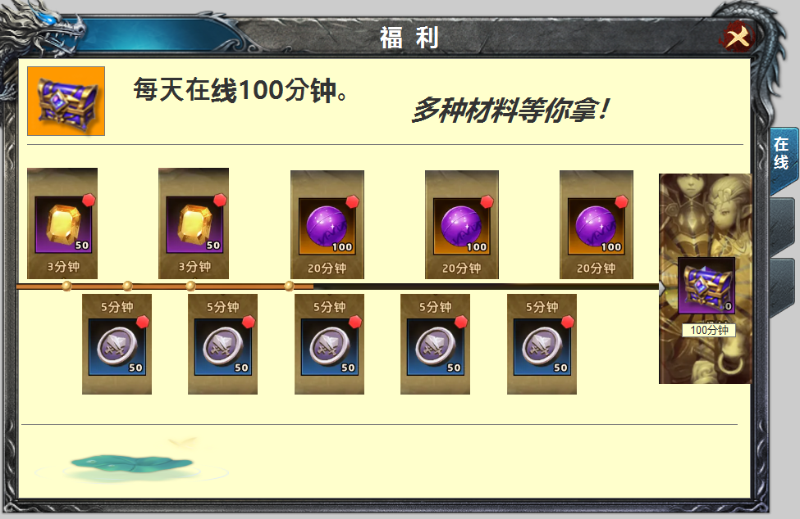
3
 |  |  | 美术需求 |  | 功能规则
 | 1 | 标题栏 |  | 1 | 标题栏
 | 2 | 关闭按钮 |  | 2 | 关闭按钮
 | 3 | 原画 |  | 3 | 背景图画
 |  | ▶ | 宝箱处是原画中带的 | 4 | 详情栏
 | 4 | 详情栏 |  |  | ▶ | 道具icon，进度条，框底。
 |  | ▶ | 包含背景，物品框，底框，进度条 |  | ▶ | 在线时长达到时，点击即可领取，领取后icon处显示√，点击显示：已领取。
4
 | 5 | 装饰物或者原画背景图填充。 |  |  | ▶ | 未领取时点击框体，弹出道具的tips。未达到时间时，红点不亮。
 |  |  |  | 5 | 装饰物

5

